Мебель 1,2эт
Объект: "Гостиничный комплекс 4* Cosmos Omsk в г. Омске"
КОММЕРЧЕСКОЕ ПРЕДЛОЖЕНИЕ НА ПРЕДМЕТОВ МЕБЕЛИ И МЯГКОЙ МЕБЕЛИ

Общественные зоны: 1 и 2эт
№ | Помещение | Наименование | Визуализация | Техническая информация | Ед.изм. | Кол-во, шт. | Стоимость за единицу включая НДС. | Общая стоимость включая НДС. | Срок выполнения.
1 этаж
1 | №101 Ресепшн | Шкаф | 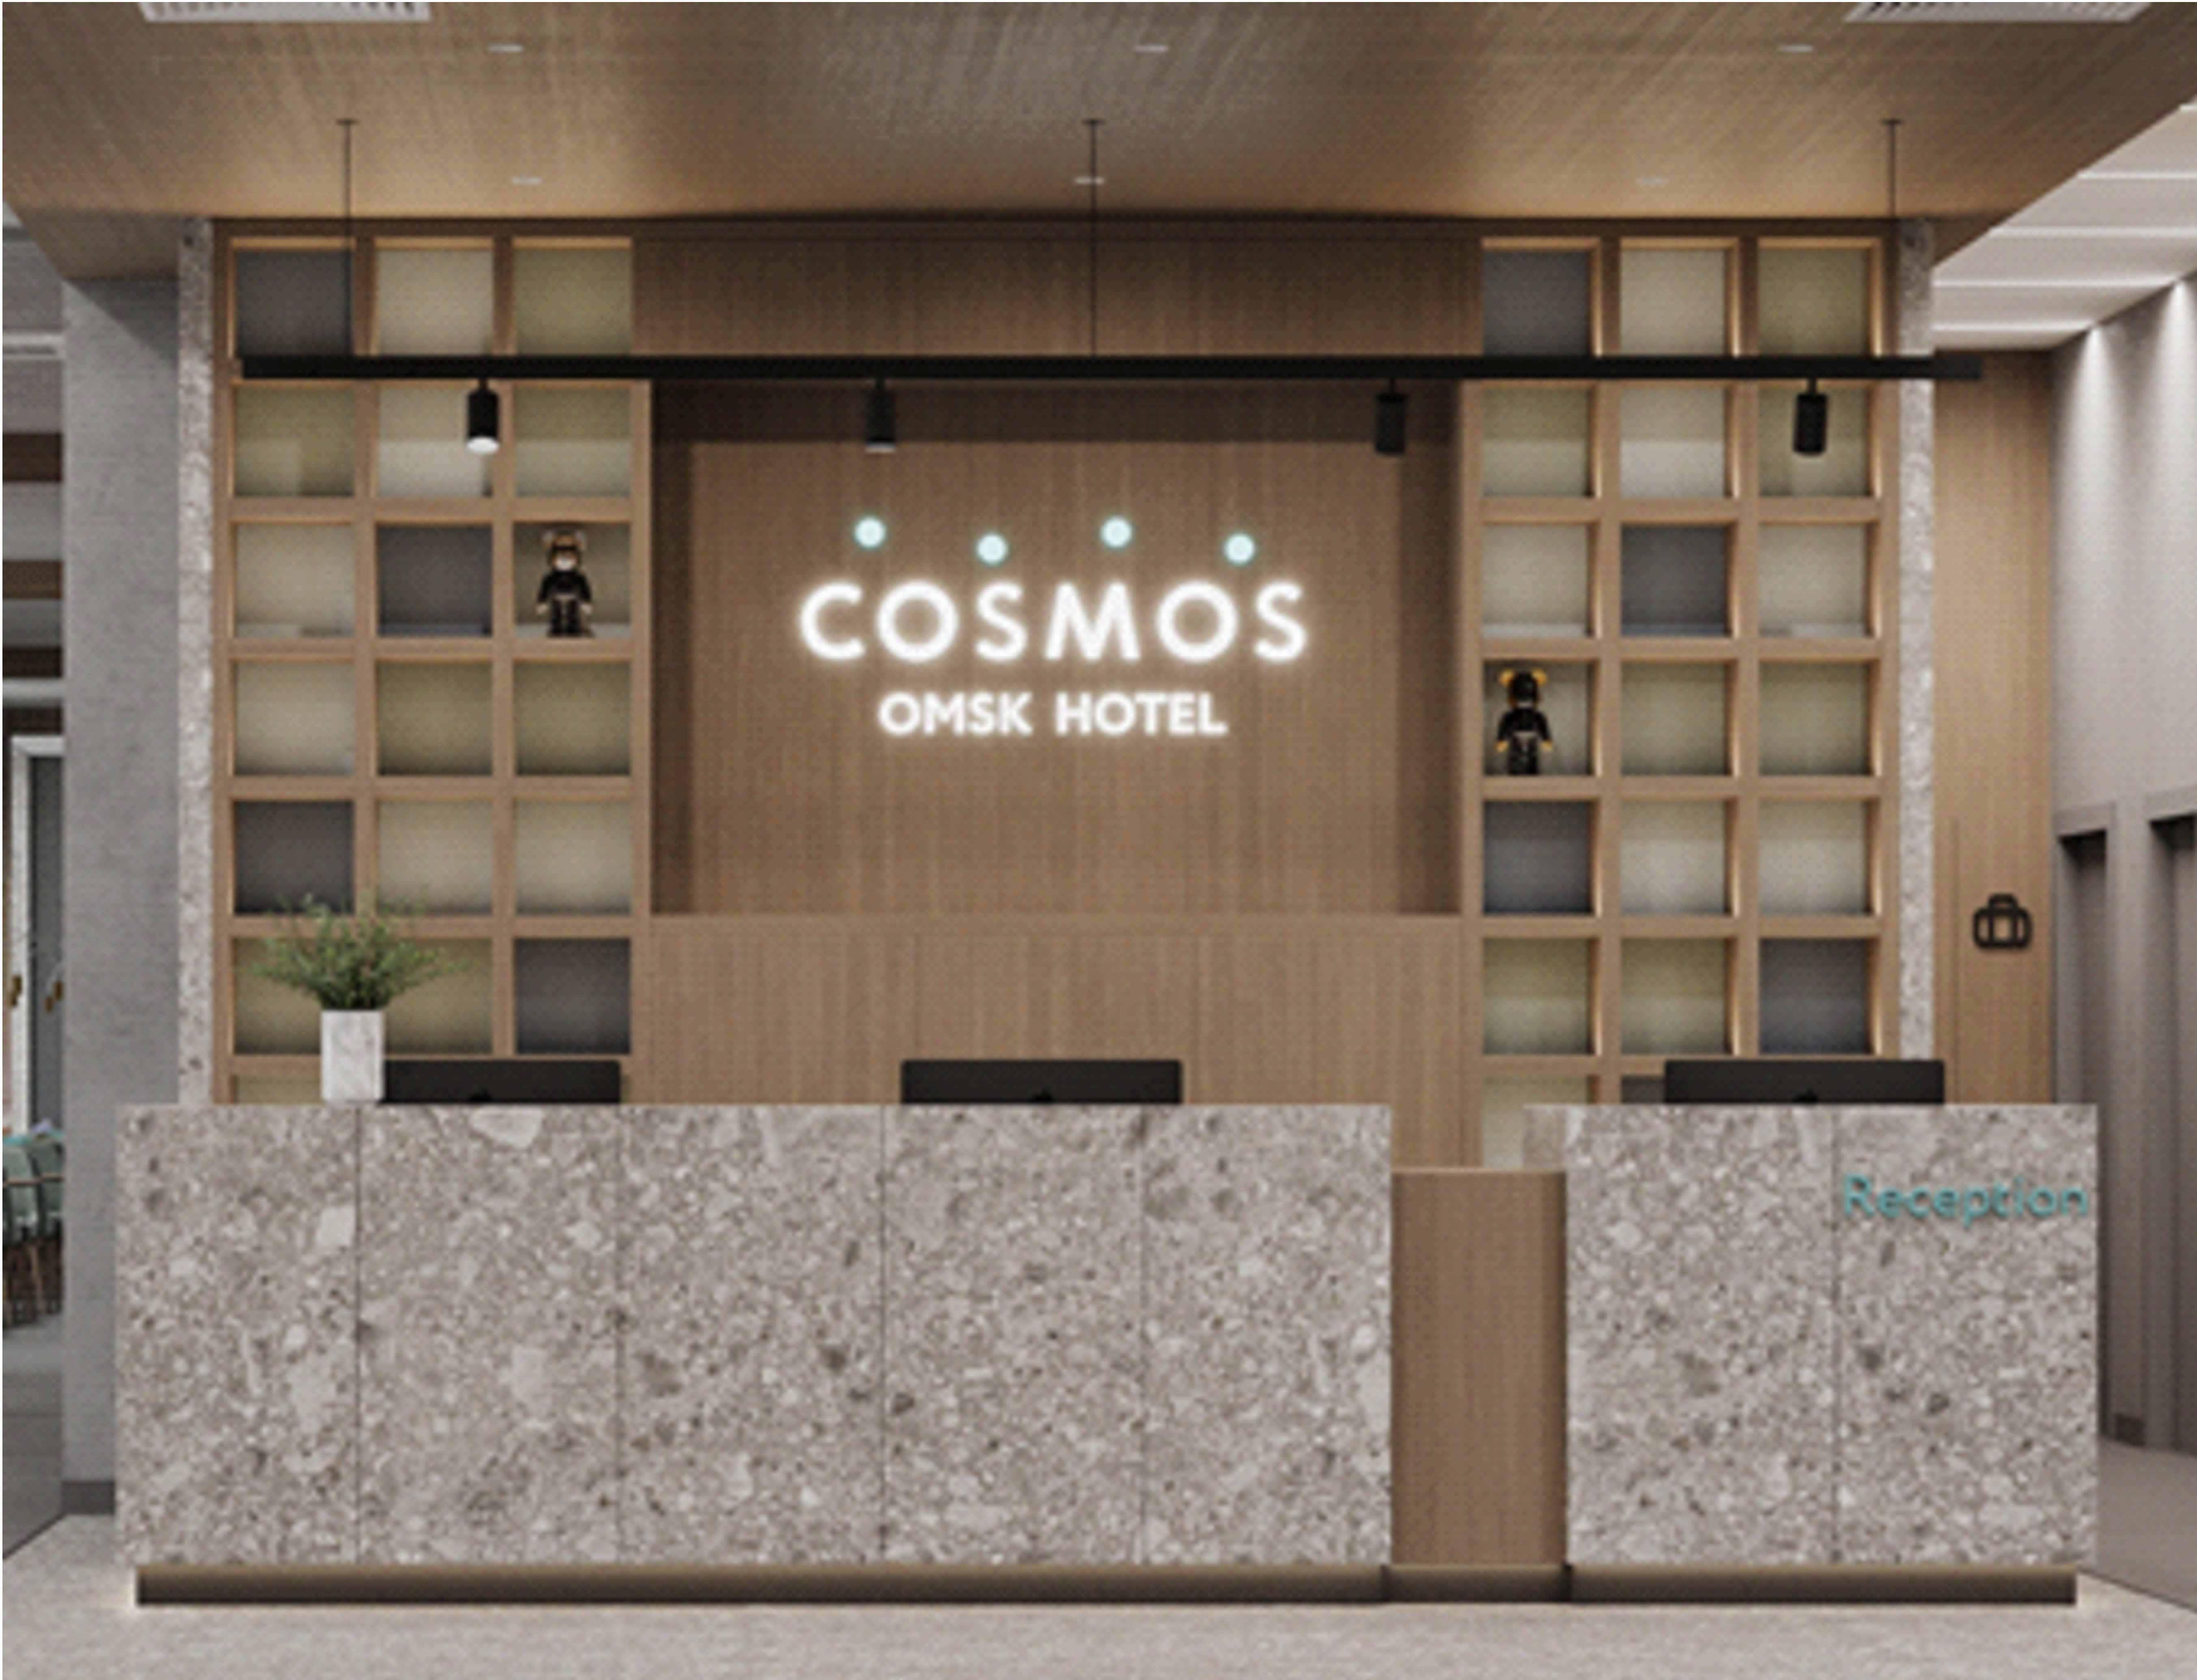 | Отделка ЛДСП Egger H3170 ST12 Дуб Кендалл натуральный. ‐ «Задняя» стенка стеллажа (цветные вставки): Цвет 1‐ Egger U717 ST9 Дакар серый Цвет 2‐ Egger U732 ST9 Серый пыльный Цвет 3‐ Egger U216 ST9 Камель бежевый ‐ Цоколь Egger U732 ST9 Серый пыльный ‐ «Задняя» стенка нижних тумб (за фасадами): оргалит + мебельные черные ручки, петли с доводчиками Подсветка по полкам. | шт | 1
2 | №101 Ресепшн | Стойка |  | Столешницы ‐ 32 мм Ручка скоба, цвет черный. ЛДСП 25 мм Egger H3170 ST12 Дуб Кендалл натуральный Цоколь тумбы Egger U732 ST9 Серый пыльный отделка керамогранит Refin Ceppo di Grè 1200х600мм встраевыемые розетки | шт | 1
3 | №101 Ресепшн | Кресло |  | Компьютерное кресло Рива 6001‐1 S | шт | 3
4 | №101 Ресепшн | Диван (два подлокотника) |  | Индивидуального изготовления в соответствиии с визуализацией 1650х850 мм Обивка: Вар 1‐ Daylight Stamina Duckegg. Вар 2 ‐ Galleria Arben Design: Casual Color: 22‐Abyss. Вар 3 ‐ Galleria Arben Design: Omni Colour: 23‐Emerald Опора у дивана ‐ черная металлическая (возможны квадратные ножки) | шт | 2
5 | №101 Ресепшн | Диван (один подлокотник) | 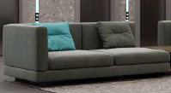 |  | шт | 2
6 | №101 Ресепшн | Столик журнальный |  | Индивидуального изготовления в соответствиии с визуализаией. 550х550х900мм МДФ + палуба (дуб)+ шпон дуба /тонировка+лак. на колесных опорах 50мм, прорезиненое; дно ‐ со стопором. | шт | 1
7 | №101 Ресепшн | Столик журнальный |  | Индивидуального изготовления в соответствии с визуализацией. Ø600мм, H=600мм, МДФ + палуба (дуб)+ массив дуба /тонировка+лак, эмаль | шт | 2
8 | №101 Ресепшн | Кресло |  | 850х850мм, Denman Storm Gray Chair Article (или аналог) цвет в соответствии с моделью. Рама из массива бука Отделка ткань | шт | 4
9 | №104 Гардероб | Стойка | 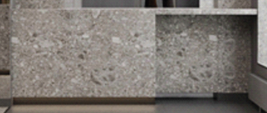 | 2910х600х900(h) Столешница, полки из ЛДСП отделка в цвете Egger U 732 ST9 Серый-пыльный Отделка фасада стойки искусственным керамогранитомт в цвете Refin Ceppo di Grè 1200х600мм | шт | 1
10 | №107 Лобби-бар | Шкаф | 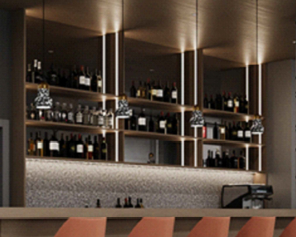 | Отделка ЛДСП Egger H3170 ST12 Дуб Кендалл натуральный, столешница Tristone MT‐001 Grise, цоколь съемный из нержавеющей стали,предусмотретьпрофиль для Led ленты + зазор для монтажа зеркал. | шт | 1
11 | №107 Лобби-бар | Барная стойка | 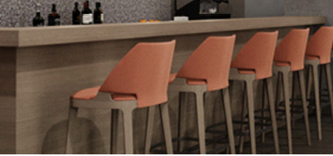 | Столешница искусственный камень Tristone® Byzantine MT-001 Grise Фасад ЛДСП отделка Egger H3170 ST12 Дуб Кендалл натуральный | шт | 1
12 | №107 Лобби-бар | Барная стойка |  | Столешница искусственный камень Tristone® Byzantine MT-001 Grise Фасад керамогранит Refin Ceppo di Grè 1200х600 | шт | 1
13 | №107 Лобби-бар | Стул барный |  | Индивидуального изготовления в соответствиии с визуализацией Обивка: Вар 1‐ MUK.FAVOLA 630 Вар 2 ‐ Daylight Stamina Brick Item number 37700022 Ножки ‐ орех, ограничитель для ног ‐ хром | шт | 14
14 | №107 Лобби-бар №122 ресторан | Стол обеденный |  | Индивидуального изготовления в соответствиии с визуализацией 800х1200х760(h) цвет в соответствии с визуализацией | шт | 43
15 | №107 Лобби-бар №122 ресторан | Стул |  | 430х580х950 мм Оранжевые стулья в зоне лобби бара 20шт: Вар 1‐ MUK.FAVOLA 630 Вар 2 ‐ Daylight Stamina Brick Item number 37700022 Стулья в ресторане 76+76шт: По бренд‐буку ‐ Beni 2.00360 + Beni 2.00399 Рекомендация дизайнеров 76+76шт: Daylight Stamina Colour: Spruce + Daylight Stamina Colour: Limestone | шт | 172
16 | №122 Ресторан | Станция официанта |  | 1200х400х1100 мм МДФ крашеный NCS S 8000‐N, Дверцы выполнить также из МДФ в выбранном цвете. | шт | 1
17 | №122 Ресторан Шведская линия | Шкаф МД-1 | 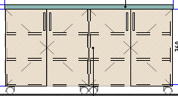 | 1700х700х900 мм Отделка: Столешница искусственный камень Tristone® Byzantine MT‐001 Grise ЛДСП отделка Egger H3170 ST12 Дуб Кендалл натуральный | шт | 1
18 | №122 Ресторан Шведская линия | Шкаф МД-2 | 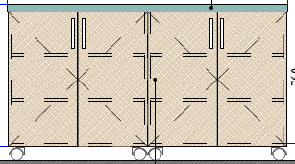 | 1620х700х900 мм Отделка: Столешница искусственный камень Tristone® Byzantine MT‐001 Grise ЛДСП отделка Egger H3170 ST12 Дуб Кендалл натуральный | шт | 4
19 | №122 Ресторан Шведская линия | Шкаф МД-3 | 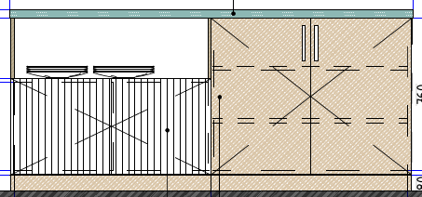 | 1500х700х900 мм Отделка: Столешница искусственный камень Tristone® Byzantine MT‐001 Grise ЛДСП отделка Egger H3170 ST12 Дуб Кендалл натуральный филёнчатая часть фасада МДФ крашенный NCS S 2000 | шт | 2
20 | №122 Ресторан Шведская линия | шкаф холодильный | 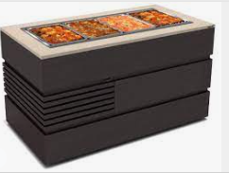 | Индивидуального изготовления в соответствиии с визуализацией 1286x851x1555мм корпус из МДФ столешница из искустсенного камня. Цветовые решения в соответствии с визуализацией. Размеры отверстий уточнить с Заказчиком по мере изготовления. | шт | 5
2 этаж
21 | №210 переговорная | Комод консоль | 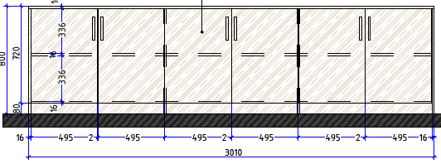 | 3010х350х800 ЛДСП Egger H3170 ST12 Дуб Кендалл натуральный | шт | 1
22 | №210 переговорная | Комод консоль | 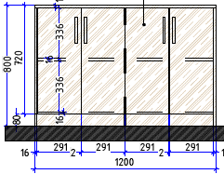 | 1200х350х800 ЛДСП Egger H3170 ST12 Дуб Кендалл натуральный | шт | 1
23 | №210, 211 переговорная | Конференц стол | 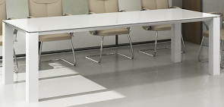 | Индивидуального изготовления в соответствиии с визуализацией конференц-стол Пионер k31_2 Стекло непрозрачное с алюм. профилем 2400х900х800. Цвет в соотвтетствии с визуализацией. | шт | 2
24 | №210, 211 переговорная | Кресло | 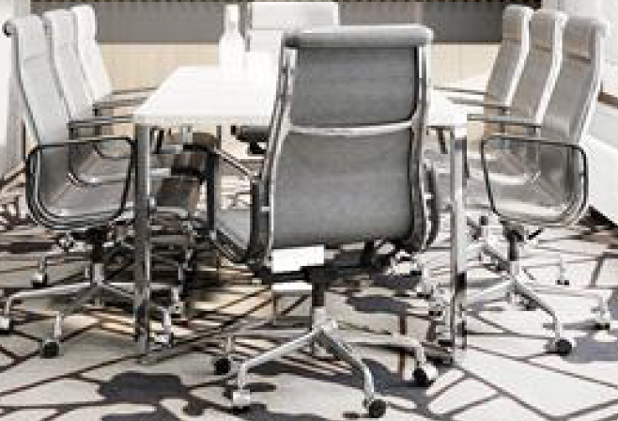 | Подобрать аналог в соответствиии с визуализацией Цвет в соответствии с визуализацией. | шт | 16
25 | №211 переговорная | Комод консоль | 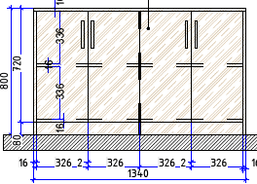 | 1340х350х800 ЛДСП Egger H3170 ST12 Дуб Кендалл натуральный | шт | 2
26 | №212 Кофе-брейк | Диван | 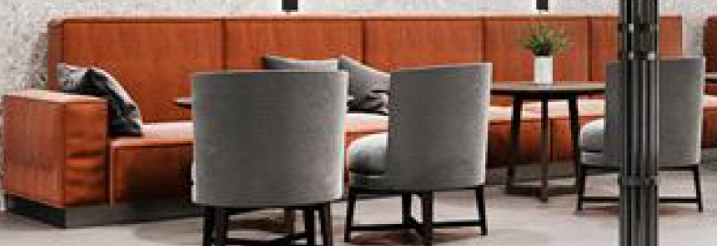 | 3800х840х690мм по прототипу De Sede DS-21 Предусмореть наклон спинки 13-15 градусов. Высота посадки 55-60 Обивка: Вар 1‐ Daylight Stamina Brick Item number 37700022 Вар 2 ‐ Daylight Premiero Color: Sienna. Опора у дивана ‐ черная металлическая (возможны квадратные ножки) Подушки 45х45 (10шт): ‐Daylight La Roca Design: Galdos Colour: Pewter ‐ 5 шт ‐Daylight La Roca Design: Basil Colour: Slate ‐ 5 шт | шт | 2
27 | №212 Кофе-брейк | Кресло |  | 610х660х680мм FlexformFeel Good Soft ( или аналог) Предусмореть наклон спинки 13-15 градусов. Высота посадки 55-60 Обивка: Вар 1 ‐ Daylight Premiero Color: Charcoal Вар 2 ‐ Galleria Arben Softly Design: Casual Colour: 01 ‐ Steel. Вар 3 ‐ Galleria Arben Omni Colour: 05‐Shadow Ножки ‐ массив крашенный NCS S 8000‐N | шт | 8
28 | №212 Кофе-брейк | Столик журнальный |  | Индивидуального изготовления в соответствии с визуализацией Ø600мм, H=600мм, МДФ + палуба (дуб)+ массив дуба /тонировка+лак, эмаль | шт | 4
29 | №212 Кофе-брейк | Стол барный |  | Ø700мм, h=1110мм Подстолье металл, столешница Отделка ЛДСП Egger H3170 ST12 Дуб Кендалл натуральный. Цвет подстолья черный. | шт | 4
30 | №214 Фойе | Шкаф ресепшн | 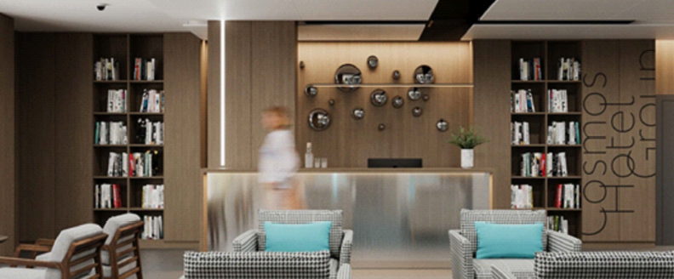 | Отделка ЛДСП Egger H3170 ST12 Дуб Кендалл натуральный | шт | 2
31 | №214 Фойе | обшивка стены мебельными щитами | 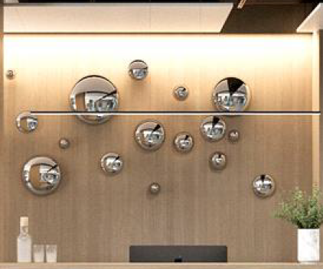 | Индивидуального изготовления в соответствиии с визуализацией 3206х3000(h) Отделка ЛДСП Egger H3170 ST12 Дуб Кендалл натуральный | м2 | 9.6
32 | №214 Фойе | Стойка ресепшн |  | Алюминиевая композитная панель сатинированная BILDEX scratch BS1307 стальной царап. (Или аналог с покрытием такой-же фактуры) 4000х1220х3мм Отделка ЛДСП Egger H3170 ST12 Дуб Кендалл натуральный | шт | 1
33 | №214 Фойе | Диван |  | Индивидуального изготовления в соответствиии с визуализацией 2000х840х690мм Обивка: Вар 1‐ Daylight Stamina Brick Item number 37700022 Вар 2 ‐ Daylight Premiero Color: Sienna. Опора у дивана ‐ черная металлическая (возможны квадратные ножки) Подушки 45х45 (10шт): ‐Daylight La Roca Design: Galdos Colour: Pewter ‐ 5 шт ‐Daylight La Roca Design: Basil Colour: Slate ‐ 5 шт | шт | 2
34 | №214 Фойе | Кресло |  | Индивидуального изготовления в соответствиии с визуализацией Подушки 30х50 4шт: цвет в соответствии с визуализацией. Beni 2.00360 или аналог | шт | 4
35 | №214 Фойе | Кресло |  | Индивидуального изготовления в соответствиии с визуализацией 850х850мм, Denman Storm Gray Chair Article (или аналог) Рама из массива бука Отделка ткань | шт | 4
36 | №214 Фойе | Кресло администратора |  | Кресло офисное ( сетка) Рива 6001‐1 S Цвет хром. | шт | 1
37 | №214 Фойе | Столик журнальный |  | Ø600мм СТОЛИК ЖУРНАЛЬНЫЙ PRIS BY GRAMERCY HOMER 12455 (или аналог) | шт | 2
38 | №214 Фойе | Столик журнальный | 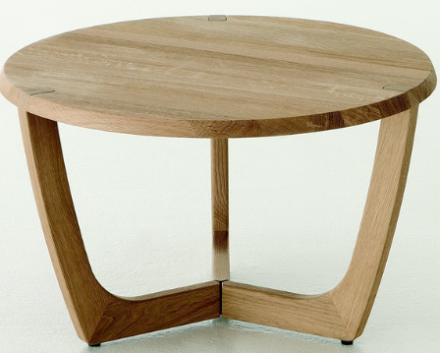 | стол журнальный индивидуального изготовления диаметр 600 мм высота 600 мм. цвет в цвет основания кресла (поз. 35) | шт | 2
39 | №215 Конференц зал | Стол рабочий |  | Denman Storm Gray Chair Article 2400х600х800(h)мм* стол (кафедра) для конференц-зала | шт | 4
40 | №215 Конференц зал | Стул |  | Подобрать аналог в соответствиии с визуализациейСтул (для рабочего стола). Цвет в соответствии с визуализацией. | шт | 8
41 | №215 Конференц зал | Стул |  | Кресло (для конференц-зала). Нераскладное, штабилируемое | шт | 300

Номерной Фонд: номера Стандарт и МГН (без учета номеров Люкс)
№ | Помещение | Наименование | Визуализация | Техническая информация | Ед.изм. | Кол-во, шт. | Стоимость за единицу включая НДС. | Общая стоимость включая НДС. | Срок выполнения.
1 |  | Прикроватная тумба | 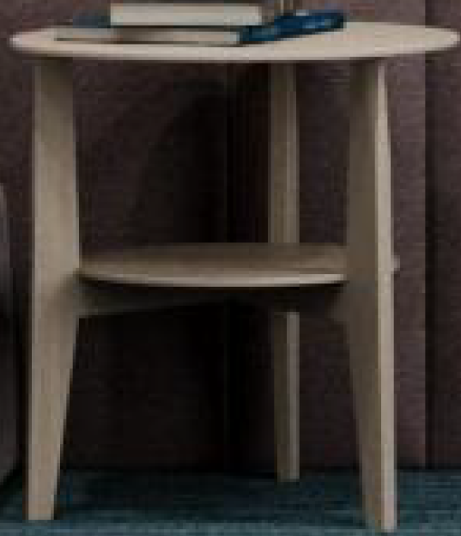 | D=450мм, H=450мм Столешница и каркас ЛДСП отделка Egger H3170 ST12 Дуб Кендалл натуральный | шт | 352
2 | Номера Стандарт | Консоль с выдвижными ящиками | 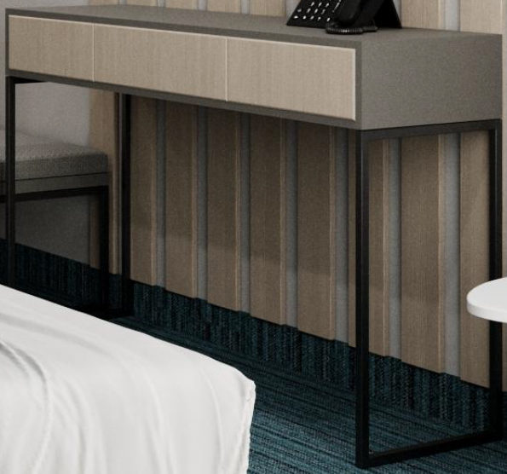 | 1200х450х750(h) Каркас - профиль мераллический RAL 9004; Столешница и стенки - ЛДСП Egger U732 ST9 Серый-пыльный; Ящики фасад ЛДСП Egger Н3170 ST12 Дуб Кендалл натуральный | шт | 170
3 | Номера МГН | Консоль с выдвижными ящиками и встроенным холодильником | 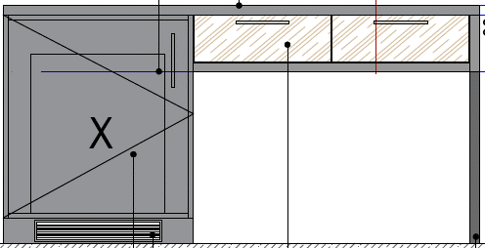 | 1500х600х750(h) Каркас - профиль мераллический RAL 9004; Столешница и стенки - ЛДСП Egger U732 ST9 Серый-пыльный; Ящики фасад ЛДСП Egger Н3170 ST12 Дуб Кендалл натуральный; Тумба под холодильный шкаф 420х420х500 ЛДСП Egger U732 ST9 Серый-пыльный | шт | 6
4 | Номера Стандарт | Прикроватный столик |  | Прикроватный столик Jimi белого цвета (или аналог) ш-50 см;в-45 см.;г-41 см Артикул: IMR-1052084 | шт | 170
5 | Номера Стандарт и МГН | Полу-кресло |  | Полу-кресло 520х520хh750. Ткань. кат. Jacquard top choice Design: SA 18718Y Shade:56890 Art:4992010019 (30). Альтернатива по 3D (бюджет): Вар 1 ‐ Союз М Velvet Lux 87 (соответствует Beni 2.00387) Вар 2‐ Textile Plus Joker ‐ Joker 11. Альтернатива по 3D (дороже): Вар1 ‐ Daylight Stamina Lavender Вар 2 ‐ Galleria Arben Softly Casual 16‐River | шт | 176
6 | Номера Стандарт и МГН | Пуф |  | Пуф. 600x450xh450 Ткань. кат. Jacquard top choice Design: SA 18718Y Shade:56890 Art:4992010019 (30). Альтернатива по 3D (бюджет): Вар 1 ‐ Союз М Velvet Lux 87 (соответствует Beni 2.00387) Вар 2‐ Textile Plus Joker ‐ Joker 11. Альтернатива по 3D (дороже): Вар1 ‐ Daylight Stamina Lavender Вар 2 ‐ Galleria Arben Softly Casual 16‐River Металл ‐ порошковая окраска RAL 9004. | шт | 176
7 | Номера Стандарт | Шкаф платяной | 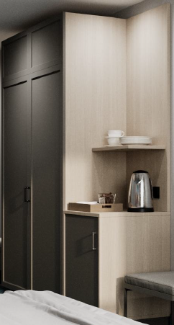 | Шкаф платяной 1950х600х2300 Фасад: МДФ крашенный RAL 7037; Каркас и наполнение - ЛДСП: Egger U 732 ST9 Серый-пыльный; Открытые полки - ЛДСП Egger H3170 ST12 Дуб Кендал натуральный | шт | 170
8 | Номера МГН | Шкаф платяной | 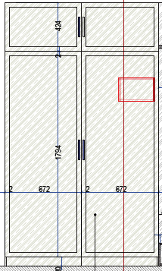 | Шкаф платяной 1350х600х2300 Фасад: МДФ крашенный RAL 7037; Каркас и наполнение - ЛДСП: Egger U 732 ST9 Серый-пыльный; | шт | 6
9 | Номера Стандарт | Багажница+ подушка | 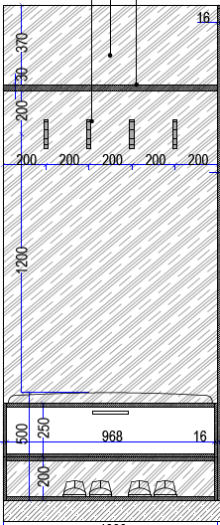 | Багажница+ подушка 450х1000 ( "Дом Caro" кол-ия:Duetto диз: Amigo цв. 26-Aluminium) + вешалки на панели 1000х450х2300 ЛДСП отделка Egger U 732 ST9 Серый-пыльный | шт | 170
10 | Номера МГН | Багажница+ подушка | 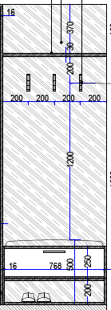 | Багажница+ подушка 450х800 ( "Дом Caro" кол-ия:Duetto диз: Amigo цв. 26-Aluminium) + вешалки на панели 1000х450х2300 ЛДСП отделка Egger U 732 ST9 Серый-пыльный | шт | 6
11 | Номера Стандарт и МГН | Мягкие панели отделки |  | 1400х200 мм Мягкие панели ‐ ткань кат. "Дом Caro". Кол‐ия: Duetto диз: Sparkle цв. 10‐Smoke (Индивидуальное изготовление). Диз: Sparkle цв. 10‐Smoke Альтернатива по 3D (бюджет): Вар 1 ‐ Союз М Velvet Lux 87 (соответствует Beni 2.00387) Вар 2‐ Textile Plus Joker ‐ Joker 17 Альтернатива по 3D (дороже): Вар 1 ‐ Galleria Arben Softly 13‐Quartz Вар 2‐ Daylight Stamina Zinc. | шт | 1408
12 | Номера Стандарт и МГН | Мягкие панели отделки | 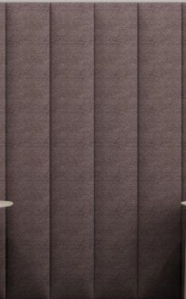 | 1400х400 мм Мягкие панели ‐ ткань кат. "Дом Caro". Кол‐ия: Duetto диз: Sparkle цв. 10‐Smoke (Индивидуальное изготовление). Диз: Sparkle цв. 10‐Smoke Альтернатива по 3D (бюджет): Вар 1 ‐ Союз М Velvet Lux 87 (соответствует Beni 2.00387) Вар 2‐ Textile Plus Joker ‐ Joker 17 Альтернатива по 3D (дороже): Вар 1 ‐ Galleria Arben Softly 13‐Quartz Вар 2‐ Daylight Stamina Zinc. | шт | 352
13 | Номера Стандарт и МГН | Рейки декоративные | 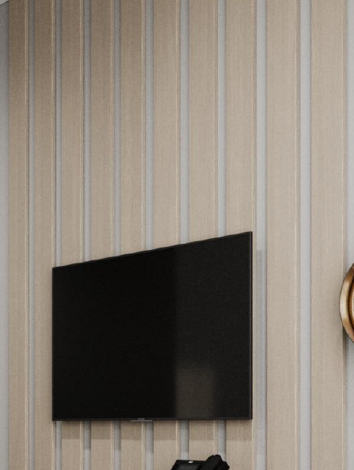 | 2830х100х10 ЛДСП Панели отделка Egger H3170 ST12 Дуб Кендалл натуральный | шт | 1760
14 | Номера Стандарт | Боковые панели |  | 1400х802 ЛДСП Панели отделка Egger H3170 ST12 Дуб Кендалл натуральный | шт | 170
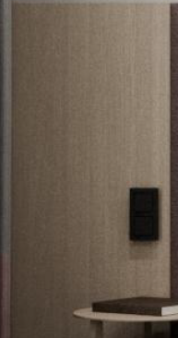
15 | Номера Стандарт | Боковые панели |  | 1400х553 ЛДСП Панели отделка Egger H3170 ST12 Дуб Кендалл натуральный | шт | 170
16 | Номера МГН | Боковые панели |  | 1400х535 ЛДСП Панели отделка Egger H3170 ST12 Дуб Кендалл натуральный | шт | 6
17 | Номера МГН | Боковые панели |  | 1400х785 ЛДСП Панели отделка Egger H3170 ST12 Дуб Кендалл натуральный | шт | 6
18 | Номера МГН | Боковые панели |  | 1400х1899 ЛДСП Панели отделка Egger H3170 ST12 Дуб Кендалл натуральный | шт | 6
*авансирование в размере _____% ( но не более 30%)
стоимость транспронтых расходов с НДС ___________________
стоимость таклажных работ расходов с НДС ________________
стоимость монтажных расходов с НДС _____________________
*Общий срок выполнения работ составит __________________

